令和7年度総括表
令和8年2月2日までに提出してください。
提出はA5サイズで1枚です。
 |  |  |  |  |  |  |  |  |  |  |  |  |  |  |  |  | 普 通 徴 収 切 替 理 由 書
令和８年度給与支払報告書（総括表）

 |  |  |  |  |  |  |  |  |  |  |  | 特別徴収義務者指定番号
 | 追加 | 令和 年 |  |  | 月 |  | 日提出 |  |  |  |  | 新規 |  |  |  |  | 市区町村 |  |  |  | 指定番号

 | 訂正 |  |  |  |  |  |  |  | 長あて |  |  | 継続
 |  |  |  |  |  |  |  |  |  |  |  |  |  |  |  |  | 事業者名

給与の支払期間 |  |  | 令和 | 年 |  | 月分から |  |  |  | 月分まで

個 人 番 号 又 は 法人番号 |  |  |  |  |  |  |  |  |  |  |  |  |  |  |  |  | 符号 |  |  | 普通徴収切替理由 |  |  | 人数

フ リ ガ ナ |  |  |  |  |  |  |  |  |  |  |  |  | 事 業 種 目 |  |  |  | 普A |  |  | 総従業員数が２名以下 （下記「普B」～「普F」に該当する全ての（他市区町村分を含む）従業員数を差し引いた人数） |  |  |  | 人

給与支払者の 氏名又は名称
 |  |  |  |  |  |  |  |  |  |  |  |  |  |  |  |  | 普B |  |  | 他の事業所で特別徴収（例：乙欄適用者） |  |  |  | 人

 |  |  |  |  |  |  |  |  |  |  |  |  | 受給者総人員 |  | 人

 |  |  |  |  |  |  |  |  |  |  |  |  |  |  |  |  | 普C |  |  | 給与が少なく税額が引けない（例：年間の給与支払額が110万円以下） |  |  |  | 人

 |  |  |  |  |  |  |  |  |  |  |  |  | 報告人員 | 特別徴収 (給与差引) 対 象 者 | 人 |  | 普D |  |  | 給与の支払いが不定期（例：給与の支払いが毎月でない） |  |  |  | 人
フ リ ガ ナ

所 在 地 |  |  | 〒 |  |  |  |  |  |  |  |  |  |  |  |  |  | 普E |  |  | 事業専従者（個人事業主のみ対象） |  |  |  | 人

 |  |  |  |  |  |  |  |  |  |  |  |  |  | 普通徴収 対 象 者 （退職者） | 人

 |  |  |  |  |  |  |  |  |  |  |  |  |  |  |  |  | 普F |  |  | 退職者、退職予定者（５月末日まで）及び休職者 |  |  |  | 人
キ リ ト リ

 |  |  |  |  |  |  |  |  |  |  |  |  |  | 普通徴収 対 象 者 (退職者を除く) | 人 |  | 合 計 |  |  |  |  |  |  | 人

代 表 者 の 氏 名

 |  |  |  |  |  |  |  |  |  |  |  |  |  |  |  |  |  | ○ | 普通徴収とする場合は、個人別明細書の摘要欄に該当する符号（普A、普Bなど）を記入してください。
 |  |  |  |  |  |  |  |  |  |  |  |  |  | 報告人員の 合 計 | 人

 |  |  |  |  |  |  |  |  |  |  |  |  |  |  |  |  |  | ○ | この普通徴収切替理由書の提出がない場合、原則どおり、特別徴収対象者となります。
連絡者の氏名、 所属課、係名 及び電話番号 |  |  |  |  |  |  |  | 課 |  |  | 係
 |  |  |  |  |  |  |  |  |  |  |  |  |  |  |  |  |  | ○ | 符号「普F」欄の休職者とは、休職により4月1日現在で給与の支払を受けていない場合に限ります。
 |  |  | 氏名 |  |  |  |  |  |  |  |  |  | 所轄税務署 |  | 税務署

 |  |  | (電話 ）
 |  |  |  |  |  |  |  |  |  |  |  |  |  |  |  | 【普通徴収切替理由書の記入提出要領】（作成例）
関与税理士等の 氏名及び電話番号 |  |  |  |  |  |  |  |  |  |  |  |  | 給与の支払方法及びその期日

 |  |  | 氏名 |  |  |  |  |  |  |  |  |  |  |  |  | 1 |  | この普通徴収切替理由書は、当面、普通徴収を認める基準（普A～普F）を示すものです。

 |  |  | (電話 ) |  |  |  |  |  |  |  |  |  | 納入書の送付 |  | 要・不要 | 2 |  | 当面、普通徴収を認める基準に該当し、かつ普通徴収を希望する方がいる場合は、該当する理由の右側「人数」欄に、人数を記入し、給与支払報告書と併せて提出してください。

※普通徴収とする場合は、普通徴収切替理由書の提出が必要です。

 |  |  |  |  |  |  |  |  |  |  |  |  |  |  |  | 3 |  | 特別徴収に該当する方と普通徴収に該当する方がある場合は、仕切書として普通徴収の方の個人別明細書の上に挿入し総括表や他の個人別明細書と合冊して提出してください。
【給与支払報告書の提出についてのお願い】
個人住民税の特別徴収につきましては、平素より格別のご配慮を賜り厚くお礼申し上げます。
令和８年度の給与支払報告書を提出していただく際、下記についてご協力をお願いいたします。
１．給与支払報告書には、各人の令和８年１月１日現在の住所を記入してください。
２．給与支払報告書には、氏名、フリガナ、生年月日、個人番号を必ず記入してください。また、扶養が
ある場合には、被扶養者の氏名、フリガナ、個人番号も記入してください。
３．前職分・他社分を合算している場合は、摘要欄に前職分・他社分の名称、給与支払額、社会保険料、
退職年月日を記入してください。
４．提出後に、退職・転勤等の異動が生じた場合には、至急、異動届出書を提出してください。
５．提出期限は、令和８年２月２日です。
６．eLTAX(地方税ポータルシステム）を利用して提出する場合は、この「総括表」は提出不要です。
なお、その場合はeLTAX上の指定番号欄に貴社の指定番号を必ず入力してください。

 |  |  |  |  |  |  |  |  |  |  |  |  |  |  |  | 4 |  | 普Bは、主たる給与から合算されて特別徴収となる乙欄適用者などが対象となります。

該当する符号を必ず記入してください。
 |  |  |  |  |  |  |  |  |  |  |  |  |  |  |  |  |  | ≪提出時のつづり方≫ |  |  |  | ≪個人別明細書記載例≫

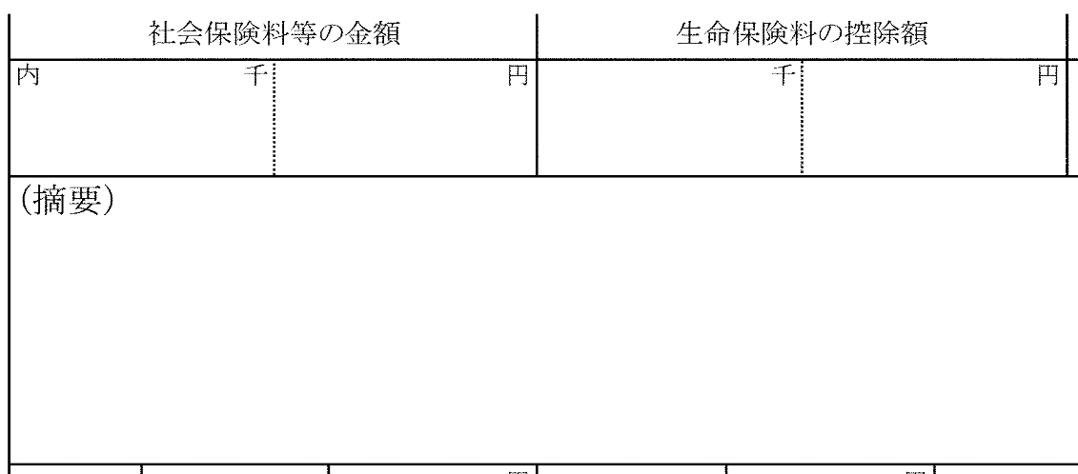
個人別明細書
※特別徴収となります。

総括表

普通徴収切替理由書
令和８年３月３１日退職予定
普Ｆ

個人別明細書
（理由書記入分）
※普通徴収となります。

○
７ 3 31

退職年月日に記載がある場合は、符号を省略できます。

